Накладная-№3
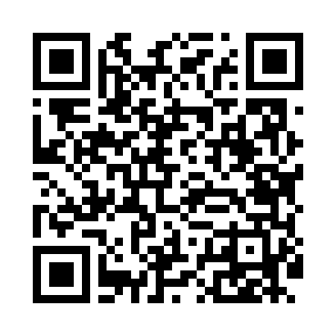
Номер товарно-транспортной накладной: |  |  | Торговый представитель: Саидкулов Абдулазиз Абдумажид угли
Поставщик: Toshkent falcon fly 2 |  |  | Телефон торгового представителя: +998915884575
Дата отгрузки: 18.10.2025 |  |  | Контрагент: Muhammadsodiq aka Namangan
Дата консигнации: |  |  | Адрес:
Доставщик: |  |  | Телефон:
Телефон доставщика:
Время заказа: 18.10.2025 16:11:14
№ | Штрих-код | Название товаров (работ,услуг) | Количество | Количество в кейсе | Цена | Сумма
 |  |  | 54 |  |  | 271.2
1 | 6040207401761 | Шиша қопқоқли бамбук подставкали сариёғ идиш AS-B038 DB-74-176 | 30 | 1 коробка | 4.40 | 132
2 | 6920380741420 | Керамик бокал 1536-1 DB-74-142 | 24 | 1 коробка | 5.80 | 139.20
Итого: 271.2$|->UZS: 3,390,000.00

